Данные
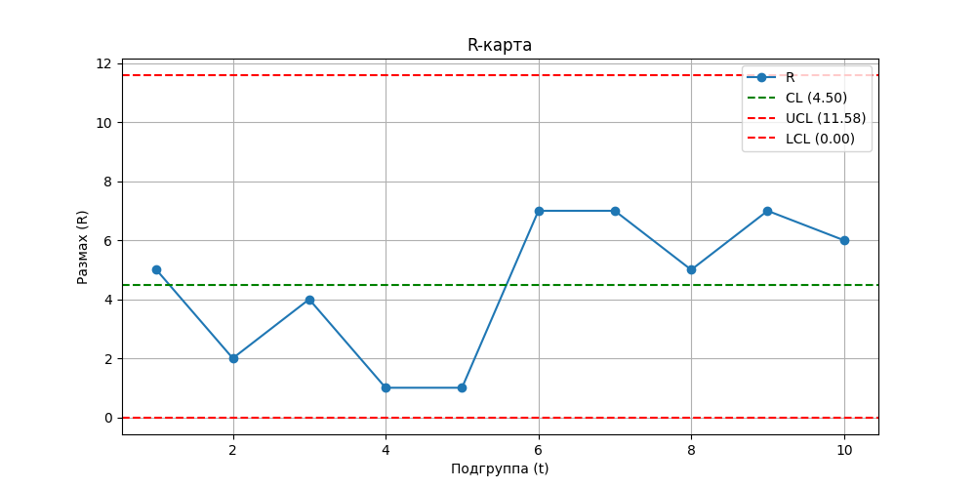
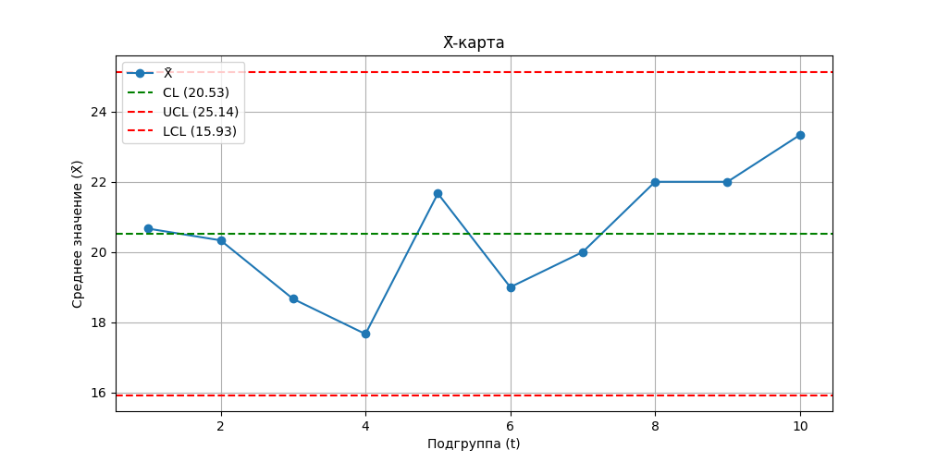
Подгруппа (t) | X1 | X2 | X3 | X̄ (среднее) | R (размах)
1 | 19 | 24 | 19 | 20.666666667 | 5
2 | 21 | 19 | 21 | 20.333333333 | 2
3 | 20 | 16 | 20 | 18.666666667 | 4
4 | 18 | 17 | 18 | 17.666666667 | 1
5 | 22 | 21 | 22 | 21.666666667 | 1
6 | 23 | 18 | 16 | 19 | 7
7 | 24 | 19 | 17 | 20 | 7
8 | 25 | 20 | 21 | 22 | 5
9 | 26 | 21 | 19 | 22 | 7
10 | 27 | 22 | 21 | 23.333333333 | 6

